ETIQUETA
 |  | PROCESO SERVICIOS ADMINISTRATIVOS FORMATO RÓTULO RESIDUOS ESPECIALES O PELIGROSOS |  |  |  |  |  |  |  |  |  |  |  | F2.P70.SA | 2026-07-30
 |  |  |  |  |  |  |  |  |  |  |  |  |  | Versión X | Página 1 de 1
 |  |  |  |  |  |  |  |  |  |  |  |  |  | Clasificación de la Información: Pública
FECHA |  | dd/mm/aaaa |  |  | DEPENDENCIA: |  |  |  |  | SEDE:
X | Tipo de Residuo |  | Cantidad | Unidad de medida |  | (P)* | Corriente | X | Tipo de Residuo |  |  | Cantidad | Unidad de medida | (P)* | Corriente
x | Tubos Fluorescentes |  | 10 | Unidades |  | A | Tóxico |  | Aparatos Eléctricos y Electrónicos |  |  | 8 | Kg | A,B | Tóxico – Corrosivo
 |  |  |  |  |  |  | A1030 –Y29 |  |  |  |  |  |  |  | A1180
 | Aceite usado |  | 3 | L |  | A | Tóxico |  | Cartuchos de Tóner |  |  |  |  | A | Tóxico

 |  |  |  |  |  |  | A1030 –Y29 |  | Llantas usadas
 |  |  |  |  |  |  |  |  | Baterías Plomo |  |  |  |  |  | A4070 – Y12
 | Lámparas LED 60X60 |  |  |  |  | A | Tóxico |  | Pilas usadas |  |  |  |  |  | Tóxico
 |  |  |  |  |  |  | Y23 |  |  |  |  |  |  |  | Y23 - Y29 -Y31
 | Baterías UPS |  |  |  |  | A | Tóxico |  | Otro RESPEL
 |  |  |  |  |  |  | A4090 |  | Cual:
PICTOGRAMAS *(P) |  |  |  | 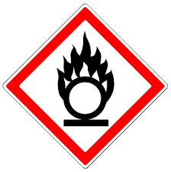  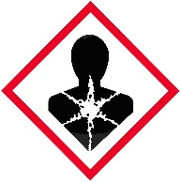 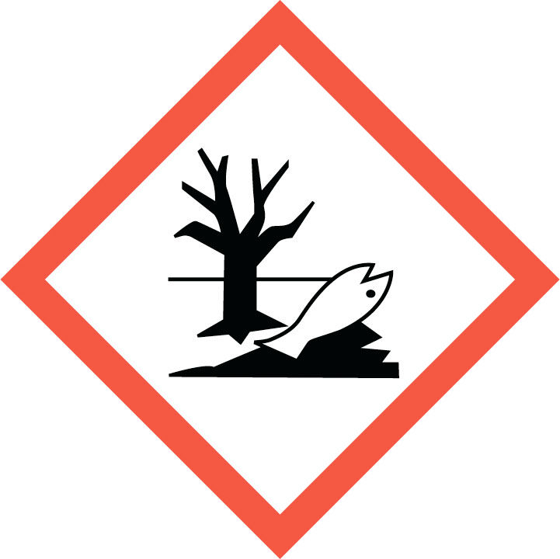

Nombre del encargado del manejo y entrega del RESPEL y RAEE |  |  |  |  |  | Fecha de entrega y Gestor ambiental |  |  |  |  | Firma
Recuerde escanear o tomar registro fotográfico al rotulo diligenciado, antes de pegar al empacado y embalaje.

PICTOGRAMAS
PROCESO SERVICIOS ADMINISTRATIVOS FORMATO RÓTULO RESIDUOS ESPECIALES O PELIGROSOS |  |  | F2.P70.SA | 2026-07-30
 |  |  | Versión 1 | Página 1 de 1
 |  |  | Clasificación de la Información: Pública
CORROSIVO | 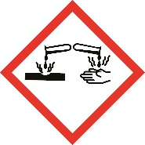 | Se le coloca a los residuos de sustancias químicas con la capacidad de destruir el metal, por ejemplo a los envases que contienen hipoclorito de sodio (blanqueador)
REACTIVO |  | Se le coloca a envases de sustancias químicas con gran capacidad de oxidar los materiales por ejemplo el ácido persulfúrico (usado para desinfectar el agua en el proceso de potabilización)
EXPLOSIVO | 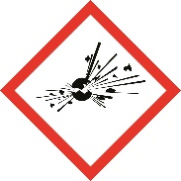 | Explosivos, se le coloca a residuos que contienen componentes que pueden explotar a exposición de calor o por contacto con otros materiales, por ejemplo cilindros de gas
TÓXICO | 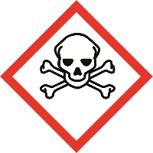 | Se le coloca a los cartuchos de impresoras y fotocopiadoras, luminarias, balastos y en general a todos los residuos de aparatos eléctricos y electrónicos
INFLAMABLE | 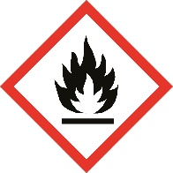 | Con este pictograma se etiquetan residuos que tengan la capacidad de generar llama, aquellos que son combustibles porque han estado en contacto con sustancias como gasolina (por ejemplo serrín usado para recoger derrame de gasolina o aceite)
GAS A PRESIÓN | 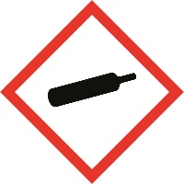 | Gases almacenados a alta presión: comprimidos, licuados, disueltos o refrigerados que pueden explotar o causar quemaduras por frío extremo. Lo encuentras usualmente en: oxígeno, helio, propano, nitrógeno líquido y cilindros industriales.
PELIGRO PARA LA SALUD |  | Efectos graves a largo plazo en la salud humana como cáncer, mutaciones, afecciones respiratorias, daños a órganos o fertilidad en una exposición prolongada. Lo encuentras usualmente en: Disolventes orgánicos, benceno, formaldehído, tolueno, humos de limpieza industrial, ciertos fármacos y productos químicos.
IRRITANTE /NOCIVO/SENSIBILIZANTE CUTÁNEO |  | Provocan irritación en ojos, piel o vías respiratorias, alergias o efectos narcóticos leves como mareos. Lo encuentras usualmente en: detergentes, limpiadores, productos de aseo, desinfectantes, cosméticos, pinturas.
PELIGRO PARA EL MEDIO AMBIENTE |  | Tóxicos para peces, algas y ecosistemas acuáticos por efectos inmediatos o acumulativos, incluso cantidades pequeñas pueden generar consecuencias prolongadas en ríos, lagos o mares. Lo encuentras usualmente en: plaguicidas, desinfectantes, productos de limpieza, pinturas, anticongelantes.
En todo caso, antes de etiquetar un residuo consulte al profesional ambiental en la Oficina de Gestión Administrativa para mayor información

